상품제안서
감성 파트셀 쁘띠 줄자 L1 | 상품코드: F27689

 |  |  |  |  |  |  | 02-412-0044 | www.easy1.co.kr
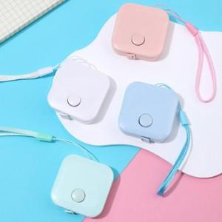

【상세/제작정보】 | 기본수량 미만 인쇄시 비용 추가. 스티커 제작및 부착 비용 별도 문의. OPP개별포장200원. 재고 확인 필히 요망

【인쇄/포장옵션】 | 실크 / 포장지포장

【공급단가】 | 수량 | 700~ | 1,400~ | 3,500~ | 5,000~ | 10,000~
*VAT별도 | 단가 | 1,260원 | 1,240원 | 1,210원 | 1,160원 | 1,110원

【상품 URL】 | https://easy1.co.kr:443/src/goods_detail.php?gdno=27689

